Tipp
Checkboxen einfügen

Ausgangslage |  | powered by Karoka AG www.karoka.ch
 | Im heutigen Excel-Tipp zeigen wir Ihnen wie man Checkboxen in Excel einfügt. Checkboxen haben den Vorteil, dass sie einfach angeklickt werden können und sie mit Formeln verlinkt werden können. Diese Checkboxen können z.B. für beliebige Excel-Tools genutzt werden.

Excel Tipp: So geht’s einfach und schnell
 | 1 | Im Arbeitsblatt Beispiel soll ein Tool zur Erstellung/Berechnung von Offerten erstellt werden. In diesem Beispiel wird ein Tool für ein Restaurant erstellt, welches Apero, Mittagessen, Kaffee/Kuchen und Abendessen umfasst. Mit dem Tool soll es dem Verkäufer nun möglich sein Offerten bzw. Kostenschätzungen schnell zu erstellen. Er soll nur einfach bei den entsprechenden Positionen klicken müssen, um anschliessend den gesamten Aufwand bzw. die totalen Kosten angezeigt zu bekommen.
 | 2 | Um eine Checkbox hinzuzufügen, wählt man im Menü unter Entwicklertools im Bereich Einfügen das Check-Box Symbol aus und zeichnet die Box an der gewünschten Stelle im Excel Sheet. (Sofern das Menü Entwicklertools nicht angezeigt wird, muss man im Menü unter Datei-> Optionen->Menüband anpassen bei Entwicklertools einen entsprechenden Haken setzen, wie im Screenshot rechts dargestellt.) | 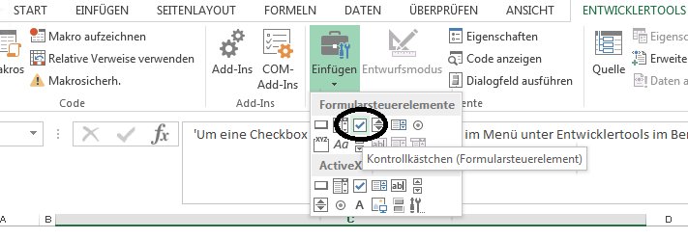 |  | 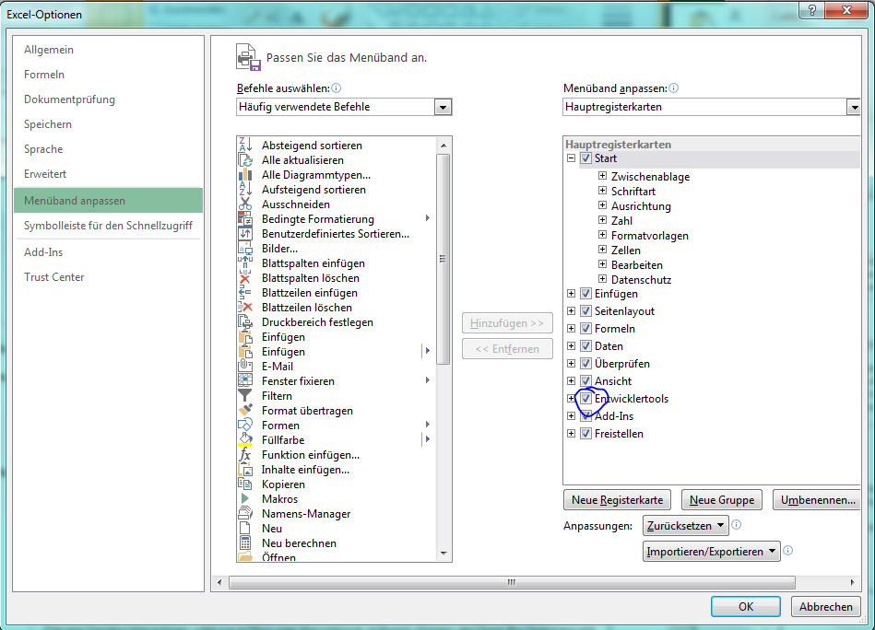
 | 3 | Es erscheint nun die entsprechende Box. Um die Beschriftung dieser Check-Box zu ändern, macht man einen Rechts-Klick auf die Check-Box und wählt im aufkommenden Menü Text bearbeiten aus. Nun kann der Text angepasst werden. | 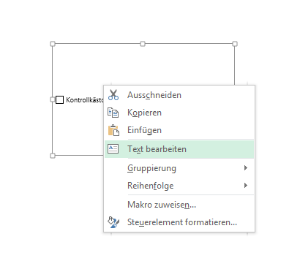
 | 4 | Nachdem die Checkbox richtig beschriftet wurde, muss im nächsten Schritt jede Check-Box noch verlinkt werden, so dass man basierend auf der Angabe der Check-Box später eine Formel erstellen kann. Hierzu klickt man mit der rechten Maustaste auf die Checkbox, das Drop-Down Menu kann man ignorieren und geht anschliessend oben in die Formelleiste. Dort gibt man jene Zelle ein, mit der die Checkbox verbunden werden soll und drückt anschliessend Enter. | 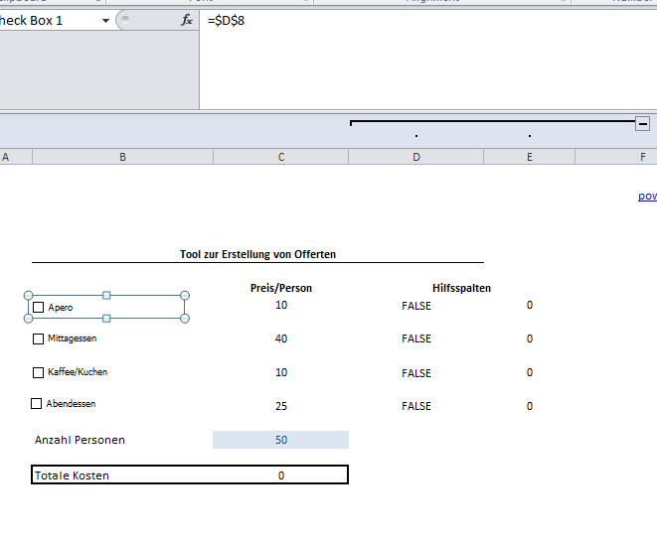
 | 5 | Klickt man nun die Box an erscheint in der Zelle, mit der die Checkbox verbunden ist, das Wort FALSCH oder WAHR. Mit WENN-Formeln kann man basierend auf diesen Angaben weiterarbeiten, so wie es im Beispiel gemacht ist. Im vorliegenden Beispiel wurde in einer Hilfsspalte der Preis der Dienstleistung angegeben, so dass später der totale Preis/Person und dann die Gesamtkosten berechnet werden konnten, sofern die Checkbox angeklickt wurde. |  | 